Sheet1
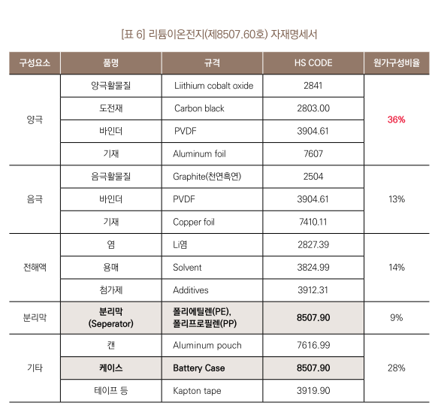
Ⅲ. 반도체 관련제품 품목분류(HS Code) 현황

1. 마스크 제작장비----------------------------------
패턴 형성기 | PATTERN GENERATOR(LRS 11000) | HSK 9017.20-4000
패턴 형성기 | PATTERN GENERATOR(MEBES 5500 4500) | HSK 9017.20-4000
패턴 형성기 | PATTERN GENERATOR(ALTA 3700) | HSK 9017.20-4000
도포기 | MASK COATER(M-331) | HSK 8479.89-2099
마스크 피이비 시스템 | MASK P.E.B(Post Exposure Bake) SYSTEM | HSK 8514.30-1090
2. 확산로------------------------------------------
수직 확산 전기로 | VERTICAL DIFFUSION FURNACE(VERTEX-II(J2)) | HSK 8514.10-9011
수직 전기로 | VERTICAL FURNACE(α-808SE) | HSK 8514.10-9011
산화막 침적 장치 | CENTURA RTP(PTP XEPLUS CENTRUA) | HSK 8514.30-1010
소형 전기로 | MINI BACH FURNACE(STEAG 29OO RTP SYSTEM) | HSK 8514.30-1010
3. 도포기-------------------------------------------
HMDS 도포기 | HMDS COATER | HSK 8479.89-2099
도포 스피너 | COAT SPINNER (MARK-7) | HSK 8479.89-2099
감광막 도포기 | P/R COATER | HSK 8479.89-2099
인-라인 스피너(TRACK) | IN-LINE SPINNER(ACT-8) | HSK 8479.89-2010
4. 노광기 및 현상기-----------------------------------
웨이퍼 정렬 노광 장치 | STEP & REPEAT(STEPPER) (NSR-SF 100) | HSK 9010.42-0000
웨이퍼 스캔 정렬 노광장치 | STEP & SCAN(SCANNER, PAS 5500/750E) | HSK 9010.49-0000
현상기 | IN-LINE SPINNER | HSK9010.50-1000
CMP | CHEMICAL MECHANICAL POLISHER SYSTEM(TERES) | HSK 8464.20-3000
5. 식각기(Etching Machine)---------------------------
산화막 건식 식각기 | SIO2 DRY ETCHER(MESCCM) | HSK 8456.91-0000
산화막 식각 장치 | E-MAX OXIDE ETCHER | HSK 8456.91-0000
절연막 건식 식각기 | POLY ETCH(ALLIANCE) | HSK 8456.91-0000
금속막 건식 식각기 | METAL ETCH(TCP 9600) | HSK 8456.91-0000
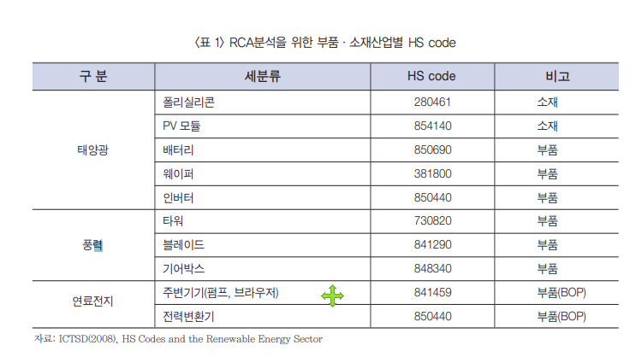
폴리막 식각 장치 | DPS POLY ETCHER(CENTURA 5200 DPST) | HSK 8456.91-0000
6. 이온주입기(Ion Implanter)--------------------------
고전류 이온 주입기 | HIGH CURRENT ION IMPLANTER(VIISION) | HSK 8543.11-0000
고전류 이온 주입기 | HIGH CURRENT ION IMPLANTER(VIISTA 80) | HSK 8543.11-0000
중전류 이온 주입기 | MEDIUM CURRENT IMPLANTER(EHPI 500) | HSK 8543.11-0000
중전류 이온 주입기 | MEDIUM CURRENT ION IMPLANTER(8250) | HSK 8543.11-0000
고전압 이온 주입기 | ION IMPLANTER(GSD/HE, GSD/200E) | HSK 8543.11-0000
고전압 이온 주입기 | HIGH ENERGY ION IMPLANTER(KESTROL II) | HSK 8543.11-0000
7. CVD(화학기상증착기)-------------------------------
상압 막 성장 장치 | ATMOSPHERE CHEMICAL VAPOR DEPOSITION SYSTEM(APT-5000) | HSK 8479.89-2020
저압 막 성장 장치 | LOW PRESSURE CHMICAL VAPOR DEPOSITION SYSTEM(PRODUCER) | HSK 8479.89-2020
저압 막 성장 장치 | LOW PRESSURE CHMICAL VAPOR DEPOSITION SYSTEM(WX2 CENTHRA) | HSK 8479.89-2020
플라즈마 막 성장 장치 | PLASMA ENHANCED CHEMICAL VAPOR DEPOSITION SYSTEM | HSK 8479.89-2020
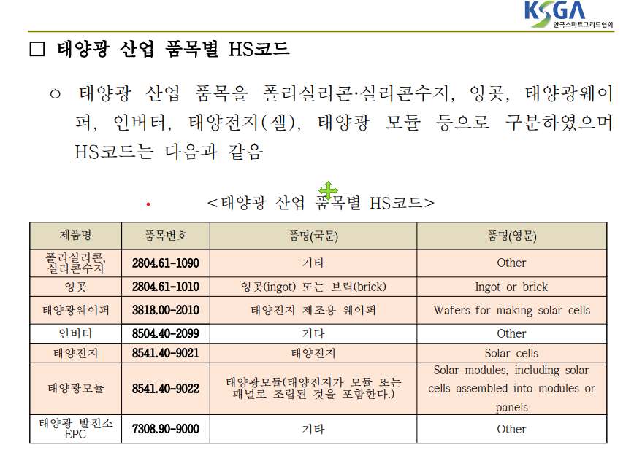
수직 저압화학기상 도포 전기로 | VERTICAL LP-CVD FURNACE(VERTEX-II(J2), DJ-853V-80L) | HSK 8479.89-2020
절연막 도포기 | SPIN COATER SYSTEM (일명 SOG COATER, SKYWALK TYPES, E) | HSK 8479.89-2020
8. PVD(Sputtering Machine;금속막증착장비)------------
금속막 증착 장치 | SPUTTERING SYSTEM | HSK 8479.89-2020
9. 테스트 관련장비(Tester, Prober 등)
메모리 테스터 | MEMORY TESTER(J 996) | HSK 9030.82-0000
소자 테스터기 | DC PARA TEST(HP 4072A) | HSK 9030.82-0000
CATALYST(MIXED 검사장비) | CATALYST(MIXED TESTER) | HSK 9030.82-0000
메모리 테스트 시스템 | AUTO TEST SYSTEM(MS 4205) | HSK 9030.82-0000
메모리 분석 테스터 | BIT MAP TESTER(MS 3490) | HSK 9030.82-0000
메모리 테스터 | MEMORY TESTER(T 333) | HSK 9030.82-0000
메모리 분석 시스템 | MAPPER MEMORY TEST SYSTEM(MS 3495) | HSK 9030.82-0000
에치피 4701 에이 테스터 | HP 4071 TESTER | HSK 9030.82-0000
번인 설비(PTS 2000) | BURN-IN SYSTEM(PTS 2000, HI-7000) | HSK 9030.82-0000
프로버 | PROBE STATION(IDS 3000) | HSK 8479.89-2099
프로버 | LOGIC PROBER(UF 200) | HSK 8479.89-2099
IC 핸들러 | Memory IC Handler | HSK 8479.89-2099
레이저 리페어기 | LASER REPAIR SYSTEM | HSK 8456.10-2000
10. 조립 전공정 장비(테이프접착기,웨이퍼 이면연마기등)-----
테이프 접착기 | TAPE LAMINATOR(RAD-3500) | HSK 8479.89-2030
테이프 부착 장치 | TAPE LAMINATOR | HSK 8479.89-2030
테이프 제거기 | TAPE REMOVER(RAD-3000) | HSK 8479.89-2099
테이프 제거 장치 | TAPE REMOVER | HSK 8479.89-2099
후면 연삭 장치 | BACK GRINDER SYSTEM | HSK 8464.20-3000
웨이퍼 이면 연마 시스템 | WAFER BACK_GRINDER SYSTEM(GNX 200) | HSK 8464.20-3000
웨이퍼 절단기 | Automatic Dicing Saw Machine | HSK 8464.10-1000
11. 조립장비(Bonder 등)------------------------------
와이어 본더 | Wire bonding machine | HSK 8515.80-9010
에폭시 다이 접착기 | Fully Automatic Epoxy Die Bonder | HSK 8479.89-2060
Gold wire 접착기 | Fully Automatic Gold Wire Fine Pitch Bonding System | HSK 8515.80-9010
Solder Ball 접착기기 | AUTOMATIC BGA REFLOW | HSK 8479.89-2050
자동 도금기 | Solder plating system | HSK 8479.81-2010
성형기 | Encapsulation machine | HSK 8479.89-2071
도포기 | Die coating machine | HSK 8479.89-2099
12. 측정장비-----------------------------------------
유해 가스 누설 감지기 | TOXIC GAS LEAK DETECTOR(ZEWWEGER SYSTEM 16) | HSK 9027.10-0000
독성가스 누출 감지 시스템 | GAS LEAK MONITORING SYSTEM(ZELLWEGER CM4) | HSK 9027.80-2090
잔류 가스 분석 장치 | RESIDUAL GAS ANALYZER(TRANSPECTOR XPR2) | HSK 9027.10-0000
공기중 먼지 분석기 | AIR PARTICLE COUNTER(237H) | HSK 9027.10-0000
헬륨 누설 감지기 | HELIUM LEAK DETECTOR(HL 200DRY) | HSK 9031.80-9070
플라즈마 질량분석기 | ICP/MS(CETAC MCN-600, ULTRA MASS-700) | HSK 9027.80-2090
엑스레이 형광 오염분석기 | TOTAL REFLECTION X-RAY FLOURESCENCE SPECTROMEFER(TXRF 300) | HSK 9022.19-2000
X-Ray 회절기 | XRD(X-RAY Diffractometer)(X Pert PRO) | HSK 9022.19-2000
X-RAY 조사 시스템 | X-RAY SCANNING SYSTEM(VMX 160) | HSK 9022.19-2000
X-RAY 형광 분석기 | XRF (PW 2830) | HSK 9022.19-2000
자동 불순물 농도 측정기 | X-RAY FLOURESCENE SPECTRO METER(XRF-3640) | HSK 9022.19-2000
X-RAY 회절기 | X-RAY DEFECT ANALYZER(RD-100) | HSK 9022.19-2000
자동 불순물 농도 측정기 | FT-IR SPECTROMETER(ECO-1000) | HSK 9027.50-9000
필름 불순물 농도 측정기 | FTIR(QS3300ME, QS-2200A) | HSK 9027.50-9000
반도체용 두께 측정기 | FILM MEASUREMENT SYSTEM(ASET-F5) | HSK 9027.50-9000
메탈 두께 측정기 | FILM METROLOGY SYSTEM(METAPULSE-200) | HSK 9031.41-9000
막질 스트레스 측정기 | FILM STRESS MEASUREMENT SYSTEM (TENCOR FIX-2900/2908) | HSK 9031.41-9000
웨이퍼 정렬 계측용 장치 | AUTO OVERLAY MEXURE MENT(KLA-TENCOR 5300) | HSK 9027.50-9000
형상 정렬도 검사 장치 | OVERLAY MEASUREMENT SYSTEM(KLA-TENCOR 5200 X P) | HSK 9031.41-9000
형상 정렬도 검사 장치 | OVERLAY MEASUREMENT SYSTEM(METRA 7200) | HSK 9031.41-9000
반도체용 표면 측정기 | SURFACE INSPECTION SYSTEM(SURFSCAN SPI) | HSK 9031.41-9000
디펙 검출 장치 | MACRO DEFECT INSPECTION SYSTEM(KLA-TENCOR 2401) | HSK 9031.41-9000
반도체용 표면 측정기 | PARTICLE INSPECTION SYSTEM(AIT-3) | HSK 9031.49-9010
웨이퍼 표면 결함 검출기 | WAFER INSPECTION SYSTEM(WIN-WIN 50) | HSK 9031.41-9000
웨이퍼 결합 검사기 | Wafer Defect Inspection System | HSK 9031.41-9000
PHOTON 방출 분석 시스템 | EMISSION ANALYSIS SYSTEM(PHEMOS-1000) | HSK 9031.41-9000
레티클 자동 검사기 | AUTO RETICLE INSPECTION SYSTEM(9MD84SR) | HSK 9031.41-9000
자동 면저항 측정기 | RS MEASUREMENT SYSTEM(RS 100) | HSK 9030.82-0000
프로브 카드 분석.수리시스템 | Prove Card Analyzing & Repair System | HSK 9031.80-9099
윤곽투영기 | Profile projector | HSK 9031.30-9000
13. 감광제 제거기 및 세척기(Cleaning,Striping,Ashing등)--
건식 감광제 제거 장치 | ASHING(GAMMA 2100) | HSK 8456.99-2000
건식 감광제 제거 장치 | ASHING(AXELS, GES) | HSK 8456.99-2000
분사방식 감광막 제거기 | SURFACE CONDITIONINGS SYSTEM(ZETA 200) | HSK 8424.89-1020
잔사 처리기 | SI-TREAT(IRIDIA) | HSK 8456.99-2000
웨이퍼 세정 장치 | WAFER SCRUBBER SYSTEM (TEL : SS-SEIES, KDNS : KS-W80A-AR) | HSK 8479.89-2060
세척기 | HNO3 BOIL STN | HSK 8479.89-2092
세척기 | H2SO4 STRI STN(PEGASUS NEW, M2W06-08) | HSK 8479.89-2092
세척기 | Water jet deflashing system | HSK 8424.89-1020
웨이퍼 세정기 | 50 WAFER BATCH PROCESSOR(SPECTURM) | HSK 8479.89-2092
웨이퍼 세정기 | SPRAY PROCESSING SYSTEM(MERCURY) | HSK 8424.89-1020
박스 크리너 | BOX CLEANER | HSK 8479.89-2060
IPA 드라이어기 | IPA DRYER(YIELDUP 2100) | HSK 8479.89-9099
14. 현미경 제품-------------------------------------
반도체용 선폭 측정기 | ADVANCED CD-SEM(S-9220) | HSK 9012.10-1010
반도체용 선폭 측정기 | AUTOMATIC DEFECT REVIEW AND CLASSIFICATION SYSTEM (SEMVISION CX) | HSK 9012.10-1010
반도체용 선폭 측정기 | ADVANCED CD-SEM(S-9300) | HSK 9012.10-1010
집속 이온빔 시스템 | FIB(Focus Ion Beam, Dual Beam 820) | HSK 9012.10-1090
투과 전자 현미경 | TEM(Transmission Electron Microscope)(JEM-2010) | HSK 9012.10-1090
THERMAL EMISSION 현미경 | THERMAL EMISSION MICRO SCOPE(THEMOS-100) | HSK 9012.10-1090
초고분해 전자현미경 | VERTICAL SEM(S-5200) | HSK 9012.10-1090
15. 기타 유티릴티 장비--------------------------------
배기 가스 처리기 | GAS SCRUBBER(CT 195TS) | HSK 8421.39-9020
초순수 시스템 | ULTRA PURE SYSTEM | HSK 8421.21-9000
웨이퍼 소터 | WAFER SORTER(VMT 8) | HSK 8479.89-2099
에어 샤워 | Air Shower | HSK 8421.39-9090
3개 CHEMICAL 공급장치 | 3 CHEMICAL DELIVERY SYSTEM | HSK 8479.89-2099
TEOS CHEMICAL 공급장치 | TEOS CHEMICAL DELIVERY SYSTEM | HSK 8479.89-2099
레이저 마킹기 | LASER MARKING MACHINE(Intergen smartscribe) | HSK 8456.10-1000
16. 재료 및 부분품------------------------------------
진공 펌프 | DRY VACUUM PUMP | HSK 8414.10-9010
와이어 본딩기 부분품 | Bonding Wedge, Wire Guide, Cutter Blade | HSK 8515.90-9010
비전보드 | vision board for wire bonder | HSK 8515.90-1010
특정형상 스틸 바 등 | Steel Bar etc | HSK 8515.90-9010
광학 엘리먼트 | Optic device | HSK 9002.90-9010
막형성장비 부부품 | Susceptor Plate | HSK 8479.90-3010
AP CVD 부분품 | Dispersion head | HSK 8479.90-3010
ITO 타켓 | ITO Target | HSK 3824.90-9090
실버 타켓 | Silver Target | HSK 7115.90-1090
실리콘 일렉트로드 | Silicon electrode | HSK 8541.50-9000
카본 일렉트로드 | Carbon electrode | HSK 8545.19-0000
흑연 히터 | Artificial graphite product: heater: | HSk 8545.90-9000
LT웨이퍼 | LT-Wafer | HSK 3818.00-2000
크리스탈 웨이퍼 | Crystal Wafer | HSK 3818.00-2000
브로큰 웨이퍼 | Broken silicon wafer | HSK 3818.00-1000
웨이퍼 척 | Electrostatic Chuck | HSK 8505.90-2000
확산로 히터 | heater, for Vertical diffusion furnace | HSK 8514.90-1010
할로겐 램프 | Hallogen lamp | HSK 8539.49-1010
홀 다이포드 | HALL DIPOD | HSK 9010.90-1010
그립퍼 콤프 | GRIPPER COMP | HSK 8428.39-1090
플라즈마 생성장치 | RF Plasma generator | HSK 8543.89-9090
매니플레이터 | MANIPULATOR | HSK 8543.90-1010
매스 슬릿 어세이 | MASS SLIT ASSY,ROTAT | HSK 8543.90-1010
에이시 서보 모터 | AC SERVO MOTOR | HSK 8501.51-0000
현미경 | MICROSCOPE | HSK 9011.80-9000
볼 스쿠류 | BALL SCREW | HSK 8483.40-9090
엘엠 가이드 | LM GUIDE | HSK 8515.90-9010
스코프 | Scope | HSK 9011.80-9000
테스트 소켓 | Test&burn-in sockets | HSK 8536.69-2010
BGA | T-BGA(Tape-Ball Grid Array); STBGA-420 | HSK 8534.00-2000
리드리스 IC 부분품 | leadless ic part | HSK 8542.90-9000
폐 IC 및 PCB | IC, PCB Scrap | HSK 7112.10-9000
계측기록기 | RECORDER | HSK 9033.00-0000
조절기(조절밸브) | Oxygen regulater, Acetylene regulator | HSK 8481.10-0000
동 프로파일 | Copper profile | HSK 7407.10-0000
동 스트립 | Copper strip | HSK 7409.19-1000
원파사진 플레이트 | Photographic plate | HSK 3705.90-9090
반도체 재료 | Semiconductor material | HSK 3814.00-2110

